Chi tiết địa chất
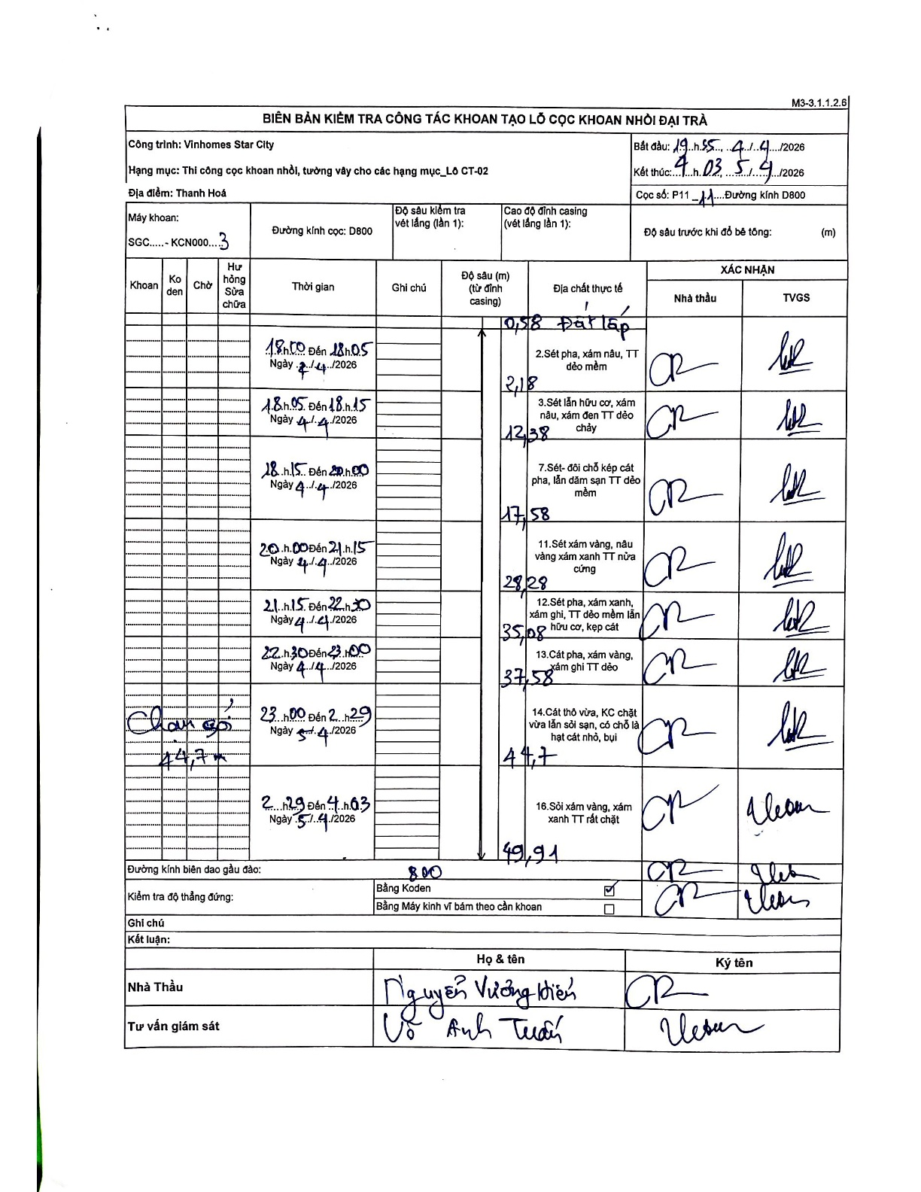
Dự án | Star City Thanh Hóa
Hạng mục | Thi công cọc khoan nhồi, tường vây cho các hạng mục_Lô CT-02
Tên bộ phận | Thanh Hoá
Số hiệu cọc | P11 - 11
Tên Máy khoan | SGC-KCN0003
Đường kính | D800
Bắt đầu thi công | 19:55 04/04/2026
Kết thúc thi công | 04:03 05/04/2026

Địa chất TT | Đường kính | Mô tả lớp thiết kế | Từ (h) | Đến (h) | Cao độ từ | Cao độ đến | T.Gian (h) | Dài (m) | V (m/h) | Ghi chú
Đất lấp | D800 | Đất lấp | 19:55 04/04/2026 | 20:05 04/04/2026 | -0.58 | -2.18 | 0.17 | 1.6 | 9.6 | Độ sâu 0.58m có thể là điểm bắt đầu sau casing
2 | D800 | Sét pha, xám nâu, TT dẻo mềm | 20:05 04/04/2026 | 20:15 04/04/2026 | -2.18 | -12.38 | 0.17 | 10.2 | 61.2
3 | D800 | Sét lẫn hữu cơ, xám nâu, xám đen TT dẻo chảy | 20:15 04/04/2026 | 21:00 04/04/2026 | -12.38 | -17.58 | 0.75 | 5.2 | 6.93
4 | D800 | Sét - đôi chỗ kẹp cát pha, lẫn dăm sạn TT dẻo mềm | 21:00 04/04/2026 | 21:15 04/04/2026 | -17.58 | -28.28 | 0.25 | 10.7 | 42.8
5 | D800 | Sét xám vàng, nâu vàng xám xanh TT nửa cứng | 21:15 04/04/2026 | 22:30 04/04/2026 | -28.28 | -35.08 | 1.25 | 6.8 | 5.44
6 | D800 | Sét pha, xám xanh, xám ghi, TT dẻo mềm lẫn hữu cơ, kẹp cát | 22:30 04/04/2026 | 23:00 04/04/2026 | -35.08 | -37.58 | 0.5 | 2.5 | 5
7 | D800 | Cát pha, xám vàng, xám ghi TT dẻo | 23:00 04/04/2026 | 02:29 05/04/2026 | -37.58 | -44.7 | 3.48 | 7.12 | 2.04 | Ghi chú 'Chạm sỏi' tại độ sâu 44.7m
8 | D800 | Cát thô vừa, KC chặt vừa lẫn sỏi sạn, có chỗ là hạt cát nhỏ, bụi | 02:29 05/04/2026 | 04:03 05/04/2026 | -44.7 | -49.91 | 1.57 | 5.21 | 3.33
9 | D800 | Sỏi xám vàng, xám xanh TT rất chặt | 04:03 05/04/2026 | 04:03 05/04/2026 | -49.91 | -49.91 | 0.5 | 0 | 0 | Lớp kết thúc tại đáy hố khoan

ẢNH BIÊN BẢN GỐC

